2022
Model: | SKR 62 OW

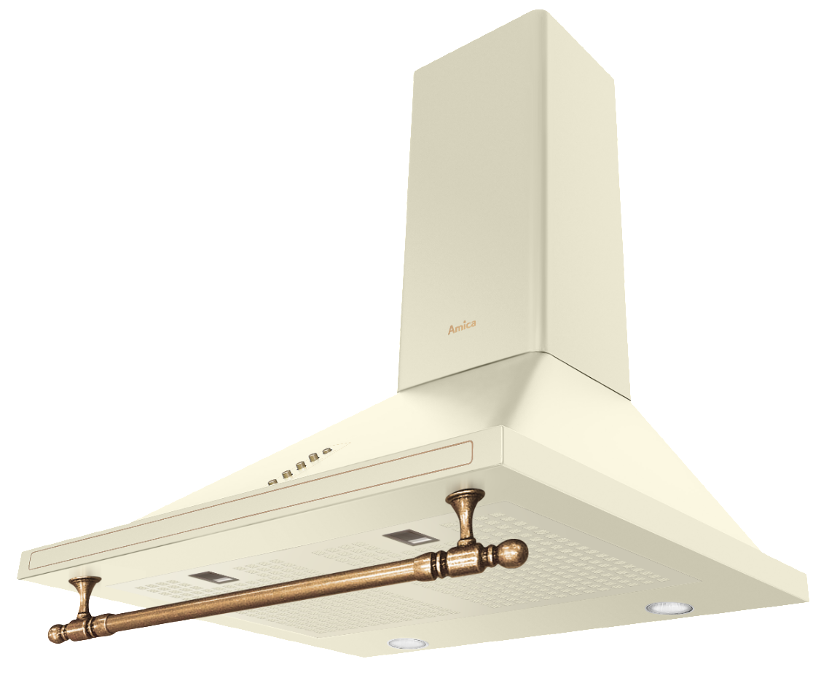
Odsavač par komínový
60 cm

Doporučená MOC (vč. DPH): |  | 5,299 Kč

Provozní vlastnosti:

Energetická třída: |  |  | B
Třída účinnosti dynamiky proudění: |  |  | B
Třída účinnosti osvětlení: |  |  | A
Třída účinnosti filtrace tuků: |  |  | E

Odtah min. v běžném provozu: |  | 226 | m3/h
Odtah max. v běžném provozu: |  | 635 | m3/h

Hlučnost min. v běžném provozu: |  | 51 | dB(A)
Hlučnost max. v běžném provozu: |  | 70 | dB(A)

Funkce:

Tlačítkové ovládání výkonu
3 stupně výkonu
Osvětlení: |  | LED 2 x 3 W
 |  |  |  | Barva: | Slonová kost

Konstrukce:

Průměr odtahu: |  |  | 150 mm | Objednací kód: |  | 1191925
Vzdálenost od plynové varné desky: |  |  | 650 mm
Vzdálenost od elektrické varné desky: |  |  | 450 mm
Počet motorů: |  |  | 1
Hliníkový tukový filtr
Možnost recirkulace
Typ uhlíkového filtru pro recirkulaci*: |  |  | KF 17191
Počet kusů potřebných k recirkulaci: |  |  | 2
Cena filtru: |  |  | 699 Kč

*není součástí balení

